alsósz. Bl Ca Ve
 |  | ALSÓ SZEKRÉNYEK
 |  | SZEKRÉNY | TÍPUS | Ár (bruttó Ft) | Ár (bruttó Ft) | Ár (bruttó Ft)
 |  |  |  | BLANKA | CAMPARI | VELLA
 |  |  |  | Laminált | Laminált | Laminált | 281810 | 273350 | 254210 | 280 | 100,646 | 97,625 | 90,789
ALKATEGÓRIA |  |  |  | standard váz | standard váz | standard váz | Ft | Ft | Ft | cm | Ft/m | Ft/m | Ft/m
alsószekrény | alsószekrény 1 ajtóval - 30 cm széles |  | D3 | 35,970 | 34,700 | 29,950
alsószekrény | alsószekrény 1 ajtóval - 40 cm széles |  | D4 | 38,720 | 37,450 | 32,870
alsószekrény | alsószekrény 1 ajtóval - 45 cm széles |  | D45 | 40,200 | 38,930 | 34,480
alsószekrény | alsószekrény 1 ajtóval - 50 cm széles |  | D5 | 41,890 | 40,410 | 35,790
alsószekrény | alsószekrény 1 ajtóval - 60 cm széles |  | D6 | 46,550 | 45,070 | 38,720
alsószekrény | sziget-alsószekrény 1 ajtóval - 45 cm széles |  | DW45 | 47,820 | 46,120 | 40,410
alsószekrény | sziget-alsószekrény 1 ajtóval - 60 cm széles |  | DW6 | 57,340 | 55,220 | 46,120
alsószekrény | alsószekrény 2 ajtóval - 60 cm széles |  | D6 P/L | 52,470 | 50,780 | 44,090
alsószekrény | alsószekrény 2 ajtóval - 80 cm széles |  | D8 | 56,070 | 53,950 | 49,960 | 56,070 | 53,950 | 49,960 | 80
alsószekrény | alsószekrény 2 ajtóval - 90 cm széles |  | D9 | 59,660 | 57,550 | 52,890
alsószekrény | alsószekrény 1 ajtóval és 1 fiókkal - 40 cm széles |  | DS 4/1 | 65,170 | 63,260 | 58,430
alsószekrény | alsószekrény 1 ajtóval és 1 fiókkal - 50 cm széles |  | DS 5/1 | 70,670 | 68,550 | 61,980
alsószekrény | alsószekrény 1 ajtóval és 1 fiókkal - 60 cm széles |  | DS 6/1 | 75,960 | 73,840 | 65,540
alsószekrény | alsószekrény 2 ajtóval és 1 fiókkal - 80 cm széles |  | DS 8/1 | 88,020 | 85,480 | 78,200
alsószekrény | alsószekrény 2 ajtóval és 1 fiókkal - 90 cm széles |  | DS 9/1 | 93,300 | 90,340 | 81,750
alsószekrény | alsószekrény 3 fiókkal - 40 cm széles | 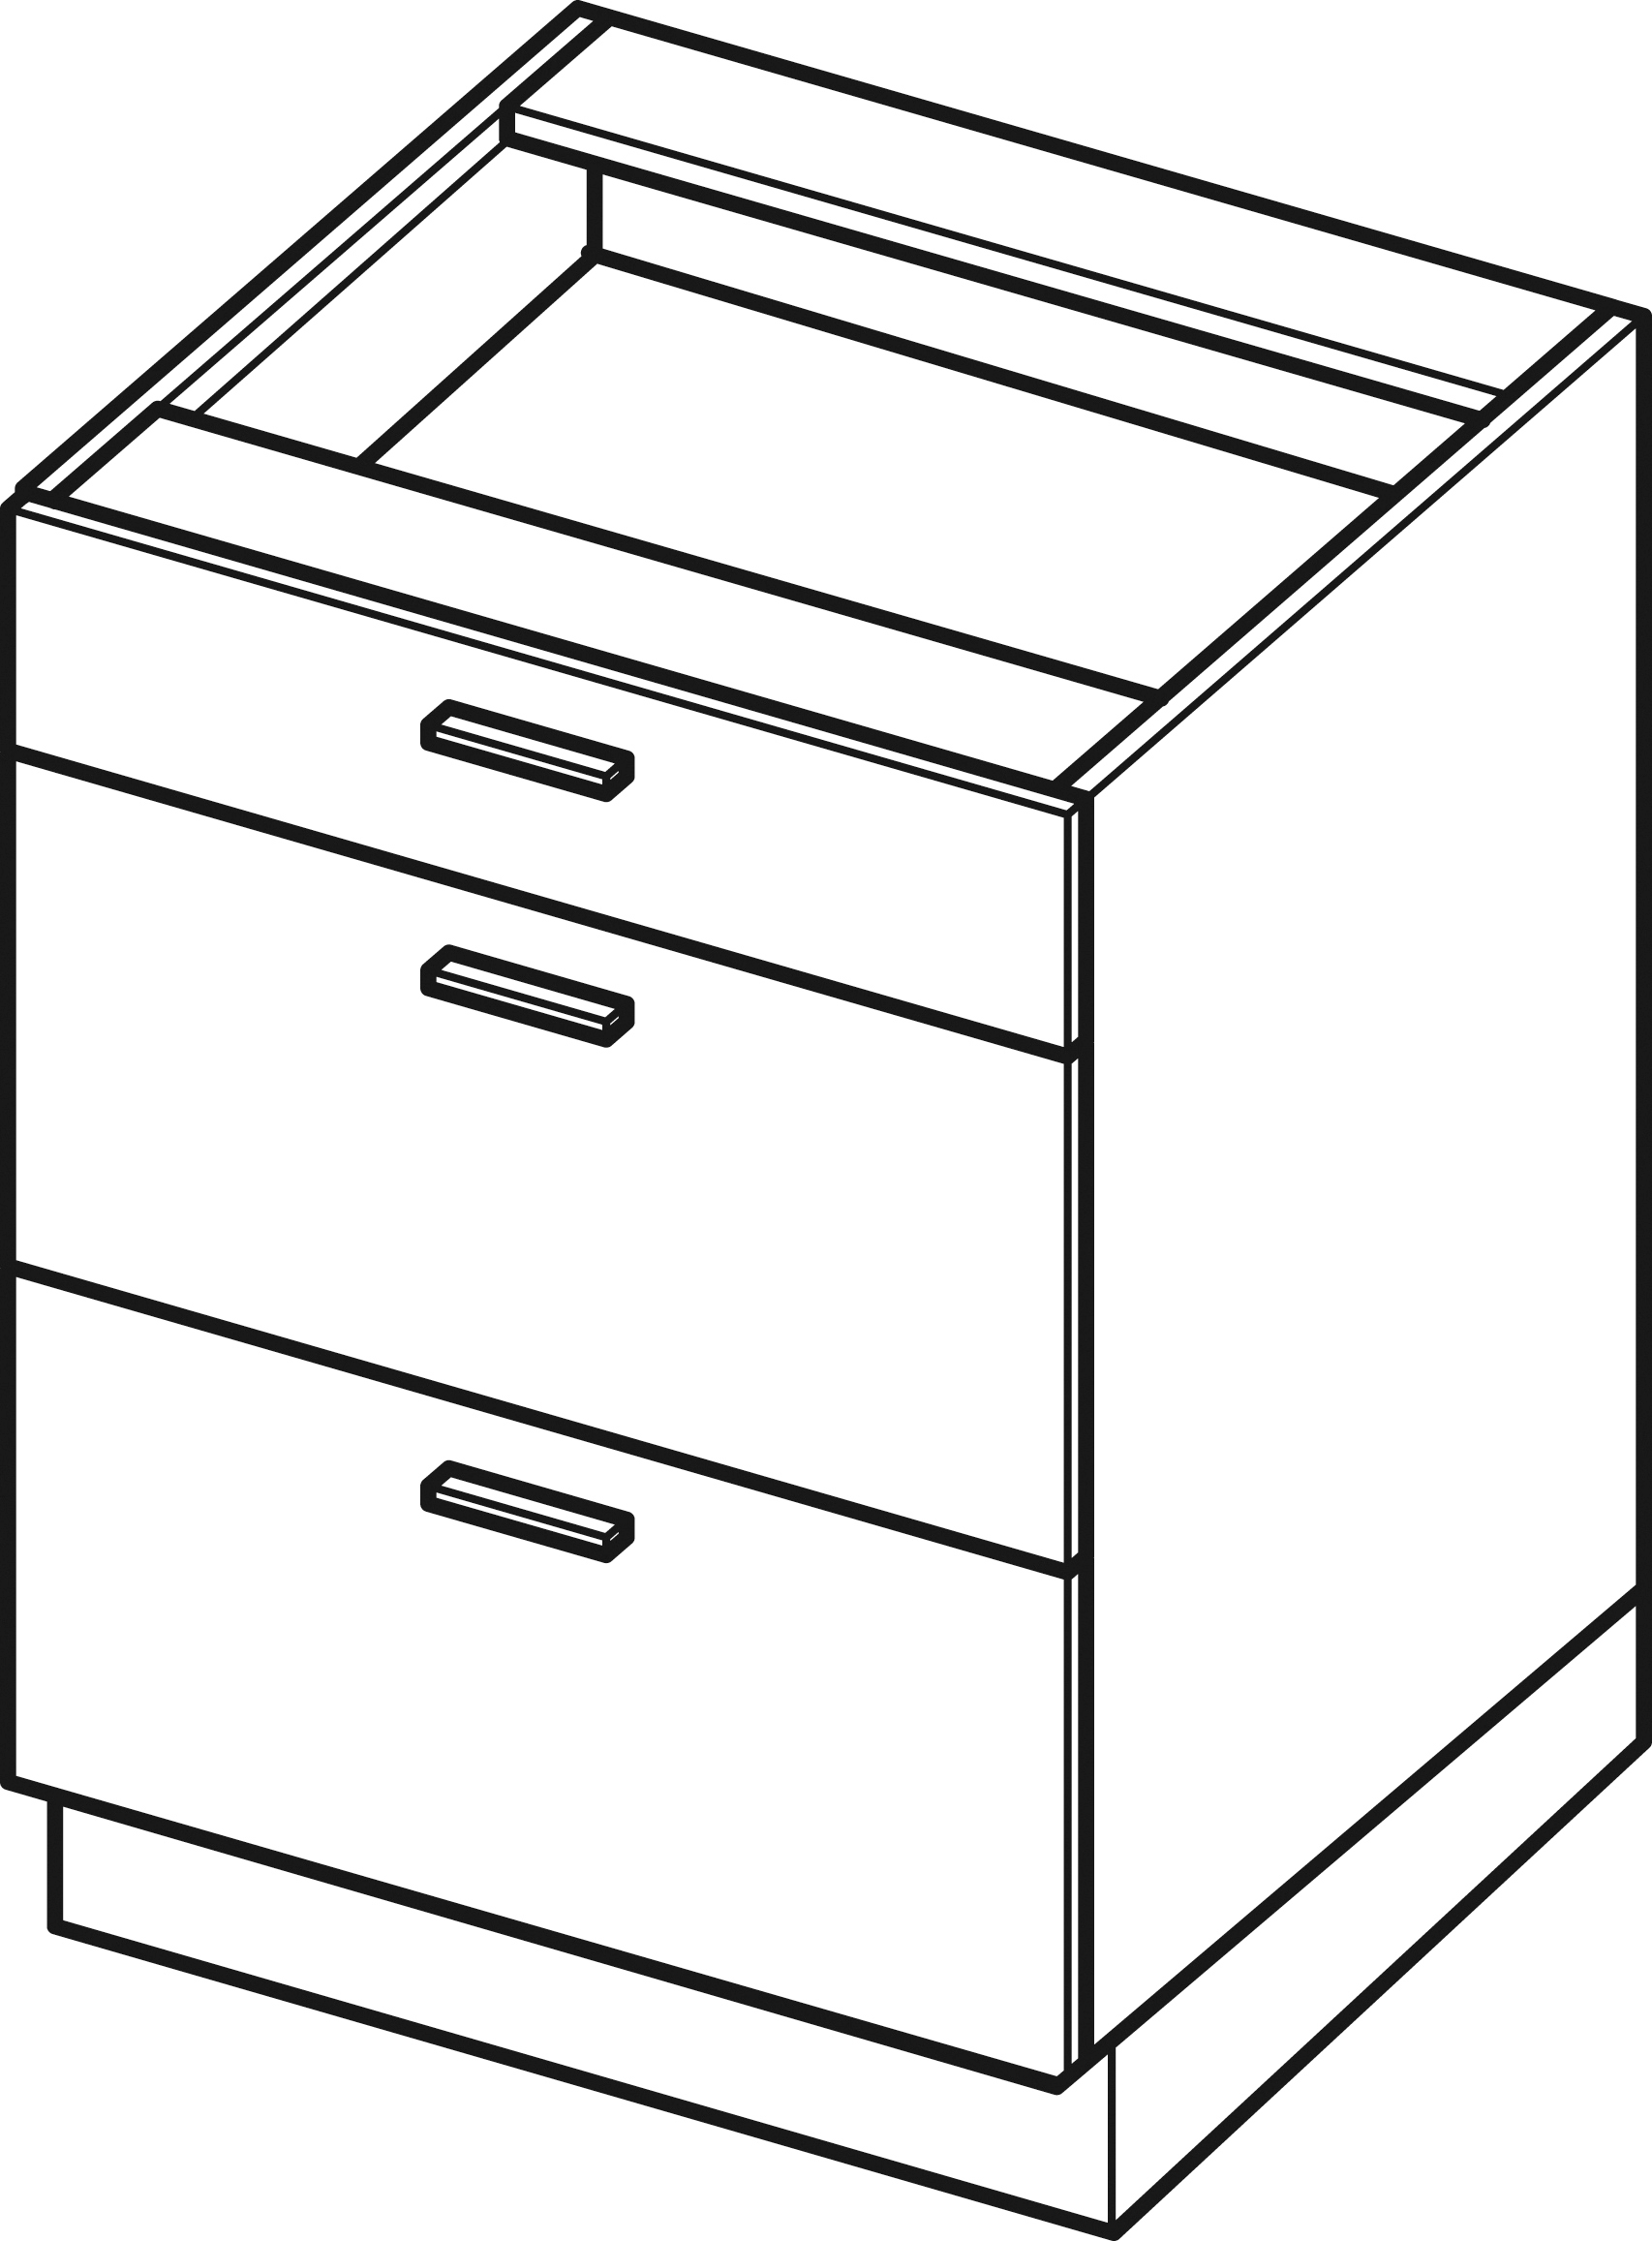 | DS 4/3 | 116,790 | 114,670 | 112,410
alsószekrény | alsószekrény 3 fiókkal - 50 cm széles |  | DS 5/3 | 123,350 | 120,810 | 117,300
alsószekrény | alsószekrény 3 fiókkal - 60 cm széles |  | DS 6/3 | 129,480 | 126,730 | 121,740 | 129,480 | 126,730 | 121,740 | 60
alsószekrény | alsószekrény 3 fiókkal - 80 cm széles |  | DS 8/3 | 141,970 | 138,580 | 131,520
alsószekrény | alsószekrény 3 fiókkal - 90 cm széles |  | DS 9/3 | 147,890 | 144,510 | 136,180
alsószekrény | sziget-alsószekrény 3 fiókkal - 60 cm széles |  | DSW 6/3 | 142,460 | 139,240 | 129,160
alsószekrény | alsószekrény kihúzható kosárral - 15 cm széles |  | D15 CARGO | 74,260 | 71,720 | 77,650
alsószekrény | alsószekrény kihúzható kosárral - 20 cm széles |  | D20 CARGO | 82,940 | 79,980 | 84,420
alsószekrény | alsószekrény kihúzható kosárral - 30 cm széles |  | D30 CARGO | 87,380 | 84,210 | 92,040
sarokszekrény | sarokszekrény - egyenes - 105/65 cm |  | DPP 105/65 | 57,130 | 55,220 | 56,320
sarokszekrény | sarokszekrény - egyenes - 110/65 cm |  | DPP 110/65 | 63,260 | 60,930 | 61,640
sarokszekrény | sarokszekrény - egyenes - 105/65 cm |  | DPPW 105/65 | 72,340 | 69,920 | 68,310
sarokszekrény | sarokszekrény 2 ajtóval - V alakú - 90/90 cm |  | DNPP 90/90 | 89,070 | 85,900 | 79,830
sarokszekrény | sarokszekrény - L alakú |  | DNPK 70x90 balos 90x70 jobbos | 79,130 | 78,490 | 71,530
szekrény sütőhöz | alsó szekrény sütőhöz, 1 fiókkal |  | ZK 45 | 35,540 | 34,280 | 29,620
szekrény sütőhöz | alsó szekrény sütőhöz, 1 fiókkal |  | ZK 6 | 43,580 | 41,890 | 37,450
szekrény sütőhöz | alsó szekrény kompakt sütőhöz, 1 fiókkal |  | ZKK 6 | 45,910 | 44,010 | 39,350 | 45,910 | 44,010 | 39,350 | 60
szekrény sütőhöz | alsó szekrény kompakt sütőhöz, 1 fiókkal |  | ZKM 6 | 48,660 | 47,180 | 41,470
szekrény mosogatóhoz | alsó szekrény mosogatóhoz 1 ajtóval |  | DZ 5 | 44,010 | 42,950 | 31,740
szekrény mosogatóhoz | alsó szekrény mosogatóhoz 1 ajtóval |  | DZ 6 | 45,490 | 43,800 | 33,640
szekrény mosogatóhoz | alsó szekrény mosogatóhoz 2 ajtóval |  | DZ 8 | 50,350 | 48,660 | 43,160 | 50,350 | 48,660 | 43,160 | 80
szekrény mosogatóhoz | alsó szekrény mosogatóhoz 1 fiókkal |  | DZS 5 | 73,630 | 72,150 | 68,970
szekrény mosogatóhoz | alsó szekrény mosogatóhoz 1 fiókkal |  | DZS 6 | 77,220 | 74,690 | 64,110
szekrény mosogatóhoz | alsó szekrény mosogatóhoz 1 fiókkal |  | DZS 8 | 82,090 | 79,550 | 73,840
szekrény mosogatóhoz | mosogatógép előlap alacsony |  | FZ 45A | 10,680 | 10,280 | 6,450
szekrény mosogatóhoz | mosogatógép előlap alacsony |  | FZ 6A | 13,300 | 12,900 | 8,660
szekrény mosogatóhoz | mosogatógép előlap normál |  | FZ 45B | 12,290 | 11,890 | 9,270
szekrény mosogatóhoz | mosogatógép előlap normál |  | FZ 6B | 15,110 | 14,310 | 11,280
 | Lágyan záródó ajtók, fiókok, gázemelők.
 | Az alapárak standard vázra vonatkoznak.
 | A fahatású váz felára: 28 %.

 | Egyedi méretű elemek felára 25 %.

felsősz. Bl Ca Ve
 |  | FELSŐ SZEKRÉNYEK
 |  | SZEKRÉNY | TÍPUS | Ár (bruttó Ft) | Ár (bruttó Ft) | Ár (bruttó Ft)
 |  |  |  | BLANKA | CAMPARI | VELLA
 |  |  |  | Laminált | Laminált | Laminált | 117700 | 117700 | 112000 | 200 | 58,850 | 58,850 | 56,000
ALKATEGÓRIA |  |  |  | standard váz | standard váz | standard váz | Ft | Ft | Ft | cm | Ft/m | Ft/m | Ft/m
felsőszekrény | felső szekrény 1 ajtóval - 30 cm széles |  | W 3/72 | 25,600 | 25,600 | 24,450
felsőszekrény | felső szekrény 1 ajtóval - 40 cm széles |  | W 4/72 | 28,560 | 28,560 | 27,150
felsőszekrény | felső szekrény 1 ajtóval - 45 cm széles |  | W 45/72 | 29,410 | 29,410 | 27,960
felsőszekrény | felső szekrény 1 ajtóval - 50 cm széles |  | W 5/72 | 31,310 | 31,310 | 29,850
felsőszekrény | felső szekrény 1 ajtóval - 60 cm széles |  | W 6/72 | 38,510 | 38,510 | 36,640 | 38,510 | 38,510 | 36,640 | 60
felsőszekrény | felső szekrény 1 ajtóval - 30 cm széles |  | W 3/94 | 30,260 | 30,260 | 29,100
felsőszekrény | felső szekrény 1 ajtóval - 40 cm széles |  | W 4/94 | 34,490 | 34,490 | 33,100
felsőszekrény | felső szekrény 1 ajtóval - 45 cm széles |  | W 45/94 | 35,970 | 35,970 | 34,660
felsőszekrény | felső szekrény 1 ajtóval - 50 cm széles |  | W 5/94 | 38,720 | 38,720 | 37,100
felsőszekrény | felső szekrény 1 ajtóval - 60 cm széles |  | W 6/94 | 47,600 | 47,600 | 45,100
felsőszekrény | felső szekrény 1 ajtóval - 40 cm széles |  | W 4/108 | 52,680 | 52,680 | 50,350
felsőszekrény | felső szekrény 1 ajtóval - 45 cm széles |  | W 45/108 | 54,160 | 54,160 | 60,300
felsőszekrény | felső szekrény 1 ajtóval - 60 cm széles |  | W 6/108 | 66,010 | 66,010 | 62,630
felsőszekrény | felső szekrény 2 ajtóval - 60 cm széles |  | W 6/72 P/L | 41,710 | 41,710 | 39,700
felsőszekrény | felső szekrény 2 ajtóval - 80 cm széles |  | W 8/72 P/L | 45,540 | 45,540 | 43,320 | 45,540 | 45,540 | 43,320 | 80
felsőszekrény | felső szekrény 2 ajtóval - 60 cm széles |  | W 6/94 P/L | 49,970 | 49,970 | 48,160
felsőszekrény | felső szekrény 2 ajtóval - 80 cm széles |  | W 8/94 P/L | 56,620 | 56,620 | 54,410
felsőszekrény | edénycsepegtető szekrény 1 ajtóval - 60 cm széles |  | WS 6/72 | 44,130 | 44,130 | 42,110
felsőszekrény | edénycsepegtető szekrény 2 ajtóval - 80 cm széles |  | WS 8/72 | 54,610 | 54,610 | 51,990
sarokszekrény | sarokszekrény 2 ajtóval - V alakú - 60/60 cm |  | WNPP 60/60/36 | 47,820 | 47,820 | 45,490
sarokszekrény | sarokszekrény 2 ajtóval - V alakú - 65/65 cm |  | WNPP 65/65/36 | 50,570 | 50,570 | 48,240
sarokszekrény | sarokszekrény 2 ajtóval - V alakú - 60/60 cm | 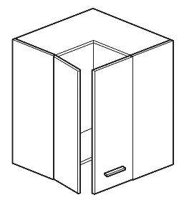 | WNPP 60/60/72 | 59,660 | 59,660 | 56,910
sarokszekrény | sarokszekrény 2 ajtóval - V alakú - 65/65 cm |  | WNPP 65/65/72 | 63,050 | 63,050 | 60,090
sarokszekrény | sarokszekrény 2 ajtóval - V alakú - 60/60 cm |  | WNPP 60/60/94 | 67,280 | 67,280 | 64,530
sarokszekrény | sarokszekrény 2 ajtóval - V alakú - 65/65 cm |  | WNPP 65/65/94 | 72,360 | 72,360 | 69,610
felnyíló szekrény | felső szekrény felnyíló - 40 cm széles | 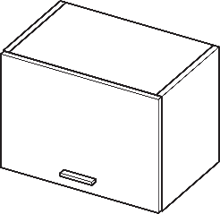 | WO 4/36 | 23,700 | 23,700 | 22,430
felnyíló szekrény | felső szekrény felnyíló - 45 cm széles |  | WO 45/36 | 24,120 | 24,120 | 23,060
felnyíló szekrény | felső szekrény felnyíló - 50 cm széles |  | WO 5/36 | 24,970 | 24,970 | 23,700
felnyíló szekrény | felső szekrény felnyíló - 60 cm széles |  | WO 6/36 | 26,450 | 26,450 | 25,180
felnyíló szekrény | felső szekrény felnyíló - 80 cm széles |  | WO 8/36 | 29,410 | 29,410 | 28,140
felnyíló szekrény | felső szekrény felnyíló - 90 cm széles |  | WO 9/36 | 30,040 | 30,040 | 28,770
felnyíló szekrény | felső szekrény felnyíló - 40 cm széles - mély | 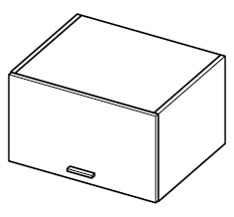 | WOG 4/36/58 | 26,240 | 26,240 | 24,970
felnyíló szekrény | felső szekrény felnyíló - 45 cm széles - mély |  | WOG 45/36/58 | 27,080 | 27,080 | 25,810
felnyíló szekrény | felső szekrény felnyíló - 50 cm széles - mély |  | WOG 5/36/58 | 27,930 | 27,930 | 26,660
felnyíló szekrény | felső szekrény felnyíló - 60 cm széles - mély |  | WOG 6/36/58 | 28,990 | 28,990 | 27,500
felnyíló szekrény | felső szekrény felnyíló - 80 cm széles - mély |  | WOG 8/36/58 | 30,260 | 30,260 | 28,990
felnyíló szekrény | felső szekrény felnyíló - 90 cm széles - mély |  | WOG 9/36/58 | 31,520 | 31,520 | 29,620
felnyíló szekrény | felső szekrény felnyíló, 2 ajtóval - 60 cm széles |  | WPO 6/72 | 44,640 | 44,640 | 42,530
felnyíló szekrény | felső szekrény felnyíló, 2 ajtóval - 80 cm széles |  | WPO 8/72 | 49,930 | 49,930 | 47,600
felnyíló szekrény | felső szekrény felnyíló, 2 ajtóval - 90 cm széles |  | WPO 9/72 | 52,470 | 52,470 | 50,140
felsőszekrény elszívóhoz | felső szekrény kihúzható elszívóhoz - felnyíló ajtós |  | WO 6/50 SLIM | 33,650 | 33,650 | 32,040 | 33,650 | 33,650 | 32,040 | 60
felsőszekrény elszívóhoz | felső szekrény kihúzható elszívóhoz - 1 ajtós |  | W 6/72 SLIM | 40,300 | 40,300 | 38,690
felsőszekrény elszívóhoz | felső szekrény elszívóhoz - felnyíló ajtós |  | WO 6/50 OP | 37,450 | 37,450 | 36,180
felsőszekrény elszívóhoz | felső szekrény elszívóhoz - 1 ajtós |  | W 6/72 OP | 45,280 | 45,280 | 43,580
felsőszekrény elszívóhoz | felső szekrény elszívóhoz - 1 ajtós |  | W 6/94 OP | 57,340 | 57,340 | 52,050
vitrinszekrény | felnyíló vitrin - 60 cm széles - matt üveg |  | WWPO 6/72 | 49,930 | 49,930 | 47,600
vitrinszekrény | felnyíló vitrin - 80 cm széles - matt üveg |  | WWPO 8/72 | 56,700 | 56,700 | 54,160
vitrinszekrény | felnyíló vitrin - 90 cm széles - matt üveg |  | WWPO 9/72 | 60,090 | 60,090 | 57,340
vitrinszekrény | felnyíló vitrin - 60 cm széles - matt üveg |  | WOW 6/72 | 58,180 | 58,180 | 55,430
vitrinszekrény | felnyíló vitrin - 80 cm széles - matt üveg |  | WOW 8/72 | 59,880 | 59,880 | 57,130 | 59,880 | 59,880 | 57,130 | 80
vitrinszekrény | felnyíló vitrin - 90 cm széles - matt üveg |  | WOW 9/72 | 62,630 | 62,630 | 59,660

 | Lágyan záródó ajtók, fiókok, gázemelők.

 | Az alapárak standard vázra vonatkoznak.
 | A fahatású váz felára: 28 %.

 | Egyedi méretű elemek felára 25 %.

